Sheet1
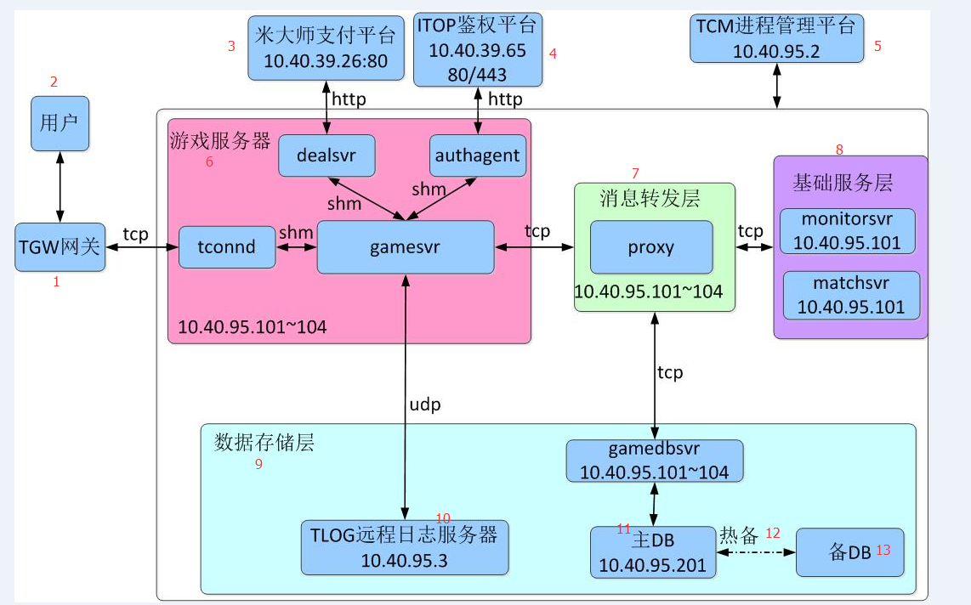

1. Gateway TGW
2. User
3. Platform payment Midas
4. Platform ITOP
5. Platform TCM
6. Server game
7. Tầng chuyển tin tức
8. Tầng dịch vụ cơ bản
9. Tầng lưu trữ data
10. Server log TLOG
11. DB chủ
12. Hot Standby
13. DB backup

